Sheet1
Faktureringsadress |  | 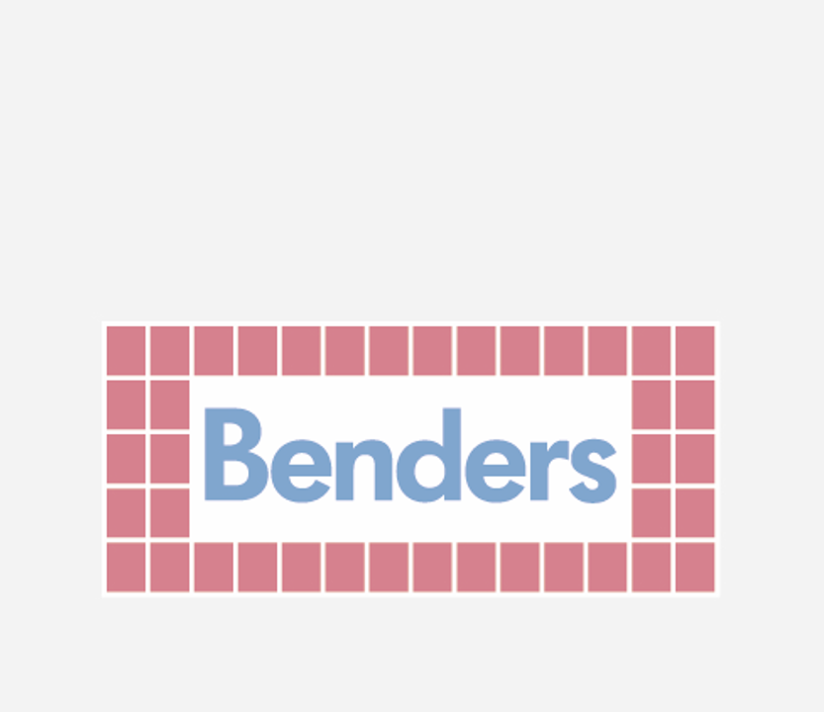

Faktureringsadress | Övrig kontakt
Bolagsnamn (se listan nedan) | Telefonnummer: | 010-8880000
Box 20 | Epost: | info@benders.se
535 21 Kvänum

Bolag | Mailadress
Boke International AB | faktura-bok@bendersgroup.com
Benders Sverige AB | faktura-eds@bendersgroup.com
Benders Byggsystem AB | faktura-byg@bendersgroup.com
Fastigheter i Strängnäs AB | faktura-fgj@bendersgroup.com
Fastigheter 2 i Strängnäs AB | faktura-f2s@bendersgroup.com
Benders Fastigheter i Frillesås HB | faktura-fhb@bendersgroup.com
Benders Fastigheter i Lund AB | faktura-fil@bendersgroup.com
Benders Fastigheter i Bålsta KB | faktura-fkb@bendersgroup.com
Bohusgranit Ek.För. | faktura-gra@bendersgroup.com
Karl-Erik Benders AB | faktura-keb@bendersgroup.com
Boke Norway AS | faktura-las@bendersgroup.com
Benders Leasing AB | faktura-lea@bendersgroup.com
Benders Fastigheter i Norgberg AB | faktura-mlm@bendersgroup.com
Mysen Cementstoperi AS | faktura-mys@bendersgroup.com
Benders Prekon AB | faktura-pre@bendersgroup.com
Benders Norge AS | faktura-san@bendersgroup.com
Restauranger Kärranäs AB | faktura-res@bendersgroup.com

